基础-收费项目信息表
门诊收费科目表：his_system_fee_account |  |  |  |  |  |  | 返回
字段名 | 含义 | 字段类型 | 可为NULL否 | 缺省值 | 是否INDEX | 备注
id | ID | NUMBER(38) | NO |  |  | 主键，自增
item_code | 科目代号 | VARCHAR2(20) | NO |  | YES | 生成规则
item_name | 科目名称 | VARCHAR2(100) | NO
parent_item_code | 父级科目ID | NUMBER(38) | YES |  | YES
parent_item_name | 父级科目代码名称 | VARCHAR2(20) | YES
item_level | 科目级别 | NUMBER(3) | YES
remarks | 备注 | VARCHAR2(100) | YES |  |  |  | 国家会计制度
设计说明：存储收费项目信息

 |  |  |  |  |  |  |  | item_code | item_name | parent_item_code | parent_item_name | remarks | id | item_level
 |  |  |  |  |  |  |  | 4001 | 医疗收入 | 0 |  |  | 1 | 0
 |  |  |  |  |  |  |  | 5001 | 医疗成本 | 0 |  |  | 2 | 0
 |  |  |  |  |  |  |  | 400101 | 门诊收入 | 1 | 医疗收入 |  | 3 | 1
 |  |  |  |  |  |  |  | 400102 | 住院收入 | 1 | 医疗收入 |  | 4 | 1
 |  |  |  |  |  |  |  | 40010101 | 挂号收入 | 3 | 门诊收入 |  | 5 | 2
 |  |  |  |  |  |  |  | 40010102 | 诊察收入 | 3 | 门诊收入 |  | 6 | 2
 |  |  |  |  |  |  |  | 40010103 | 检查收入 | 3 | 门诊收入 |  | 7 | 2
 |  |  |  |  |  |  |  | 40010104 | 化验收入 | 3 | 门诊收入 |  | 8 | 2
 |  |  |  |  |  |  |  | 40010105 | 治疗收入 | 3 | 门诊收入 |  | 9 | 2
 |  |  |  |  |  |  |  | 40010106 | 手术收入 | 3 | 门诊收入 |  | 10 | 2
 |  |  |  |  |  |  |  | 40010107 | 卫生材料收入 | 3 | 门诊收入 |  | 11 | 2
 |  |  |  |  |  |  |  | 40010108 | 药品收入 | 3 | 门诊收入 |  | 12 | 2
 |  |  |  |  |  |  |  | 4001010801 | 西药收入 | 12 | 药品收入 |  | 13 | 3
 |  |  |  |  |  |  |  | 4001010802 | 中草药收入 | 12 | 药品收入 |  | 14 | 3
 |  |  |  |  |  |  |  | 4001010803 | 中成药收入 | 12 | 药品收入 |  | 15 | 3
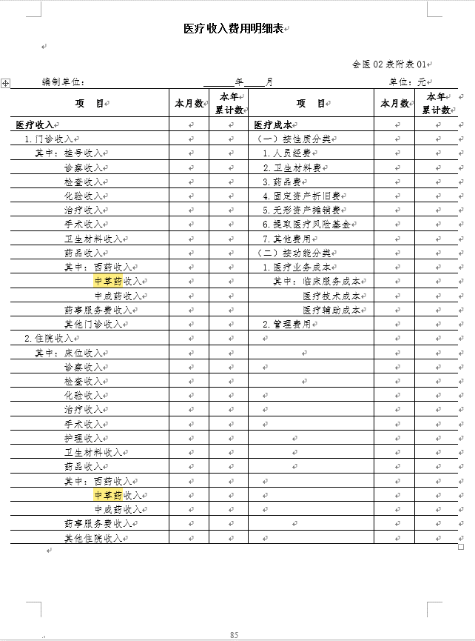
 |  |  |  |  |  |  |  | 40010109 | 药事服务费收入 | 3 | 门诊收入 |  | 16 | 2
 |  |  |  |  |  |  |  | 40010110 | 其他门诊收入 | 3 | 门诊收入 |  | 17 | 2
 |  |  |  |  |  |  |  | 40010201 | 床位收入 | 4 | 住院收入 |  | 18 | 2
 |  |  |  |  |  |  |  | 40010202 | 诊察收入 | 4 | 住院收入 |  | 19 | 2
 |  |  |  |  |  |  |  | 40010203 | 检查收入 | 4 | 住院收入 |  | 20 | 2
 |  |  |  |  |  |  |  | 40010204 | 化验收入 | 4 | 住院收入 |  | 21 | 2
 |  |  |  |  |  |  |  | 40010205 | 治疗收入 | 4 | 住院收入 |  | 22 | 2
 |  |  |  |  |  |  |  | 40010206 | 手术收入 | 4 | 住院收入 |  | 23 | 2
 |  |  |  |  |  |  |  | 40010207 | 护理收入 | 4 | 住院收入 |  | 24 | 2
 |  |  |  |  |  |  |  | 40010208 | 卫生材料收入 | 4 | 住院收入 |  | 25 | 2
 |  |  |  |  |  |  |  | 40010209 | 药品收入 | 4 | 住院收入 |  | 26 | 2
 |  |  |  |  |  |  |  | 4001020901 | 西药收入 | 26 | 药品收入 |  | 27 | 3
 |  |  |  |  |  |  |  | 4001020902 | 中草药收入 | 26 | 药品收入 |  | 28 | 3
 |  |  |  |  |  |  |  | 4001020903 | 中成药收入 | 26 | 药品收入 |  | 29 | 3
 |  |  |  |  |  |  |  | 40010210 | 药事服务费收入 | 4 | 住院收入 |  | 30 | 2
 |  |  |  |  |  |  |  | 40010211 | 其他住院收入 | 4 | 住院收入 |  | 31 | 2
 |  |  |  |  |  |  |  | 500101 | 按性质分类 | 2 | 医疗成本 |  | 32 | 1
 |  |  |  |  |  |  |  | 50010101 | 人员经费 | 32 | 按性质分类 |  | 33 | 2
 |  |  |  |  |  |  |  | 50010102 | 卫生材料费 | 32 | 按性质分类 |  | 34 | 2
 |  |  |  |  |  |  |  | 50010103 | 药品费 | 32 | 按性质分类 |  | 35 | 2
 |  |  |  |  |  |  |  | 50010104 | 固定资产折旧费 | 32 | 按性质分类 |  | 36 | 2
 |  |  |  |  |  |  |  | 50010105 | 无形资产摊销费 | 32 | 按性质分类 |  | 37 | 2
 |  |  |  |  |  |  |  | 50010106 | 提取医疗风险基金 | 32 | 按性质分类 |  | 38 | 2
 |  |  |  |  |  |  |  | 50010107 | 其他费用 | 32 | 按性质分类 |  | 39 | 2
 |  |  |  |  |  |  |  | 500102 | 按功能分类 | 2 | 医疗成本 |  | 40 | 1
 |  |  |  |  |  |  |  | 50010201 | 医疗业务成本 | 40 | 按功能分类 |  | 41 | 2
 |  |  |  |  |  |  |  | 5001020101 | 临床服务成本 | 41 | 医疗业务成本 |  | 42 | 3
 |  |  |  |  |  |  |  | 5001020102 | 医疗技术成本 | 41 | 医疗业务成本 |  | 43 | 3
 |  |  |  |  |  |  |  | 5001020103 | 医疗辅助成本 | 41 | 医疗业务成本 |  | 44 | 3
 |  |  |  |  |  |  |  | 50010202 | 管理费用 | 40 | 按功能分类 |  | 45 | 2

